상품제안서
엔보우 메탈 3.0 USB U05(32GB~128GB) | 상품코드: F24082

 |  |  |  |  |  |  | 02-412-0044 | www.easy1.co.kr
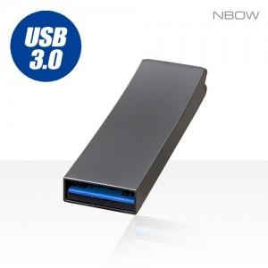

【상세/제작정보】

【인쇄/포장옵션】 | 레이저 / 포장지포장

【공급단가】 | 수량 | 100~ | 300~ | 500~ | 1,000~ | 3,000~
*VAT별도 | 32GB | 7,030원 | 6,920원 | 6,760원 | 6,490원 | 6,220원
 | 64GB | 7,680원 | 7,560원 | 7,380원 | 7,090원 | 6,790원
 | 128GB | 15,600원 | 15,360원 | 15,000원 | 14,400원 | 13,800원

【상품 URL】 | http://www.easy1.co.kr/src/goods_detail.php?gdno=24082

